شرح المطلوب للفروم
مـصــروفات مواد السمكرة |  |  |  | سلفيات العمال |  |  | رواتب العمال |  |  | الـدخـل الــشــهــري |  |  |  | مـصــروفات متنوعة |  |  |  | ســداد مــوردين
الرقم | رقم الفاتورة | الـــبـــــــيـــــــــــــــان | المبلغ | الرقم | اسم العامل | المبلغ | الرقم | اسم العامل | المبلغ | الرقم | رقم الفاتورة | الـــبـــــــيـــــــــــــــان | المبلغ | الرقم | الـــبـــــــيـــــــــــــــان | المبلغ |  | الرقم | رقم السند | الـــبـــــــيـــــــــــــــان | المبلغ

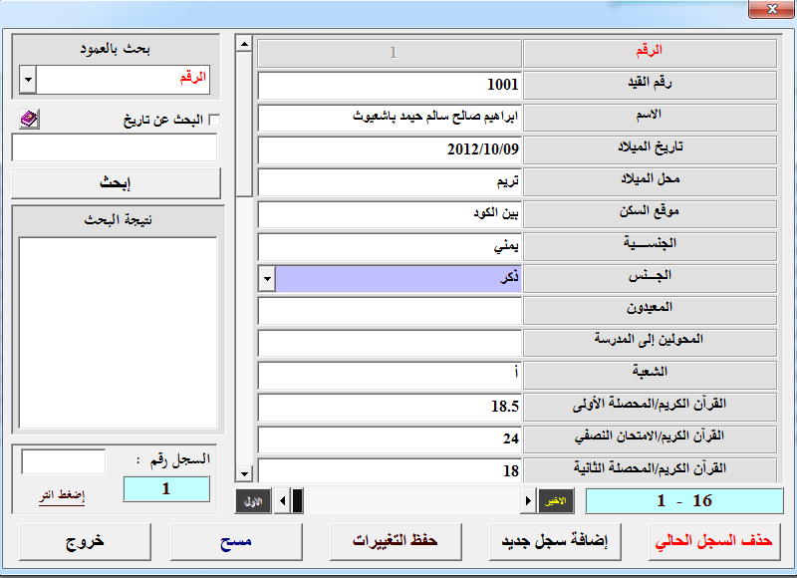
 |  |  |  |  |  |  |  |  |  |  |  |  |  |  |  |  | ارغب بعمل فروم شاشة ادخال بيانات بحيث تكون قائمة منسدلة تحتوي على مصروفات مواد السمكرة وسلفيات العمال ورواتب العمال والدخل الشهري ومصروفات متنوعة وسداد موردين بحيث عند الاختيار من القائمة المنسدلة تظهر معلومات العموود لتعئبة هذي شاشة ادخال ماخوذة صورة من فروم ادخال وتعديل من عبدالله باقشير

